Sheet1
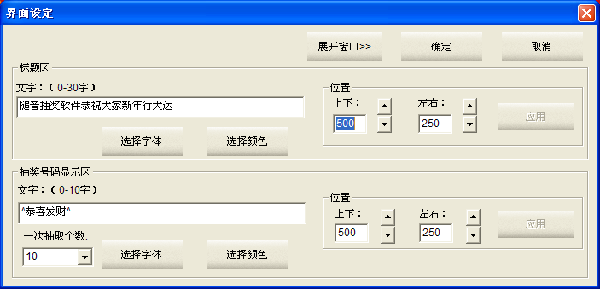
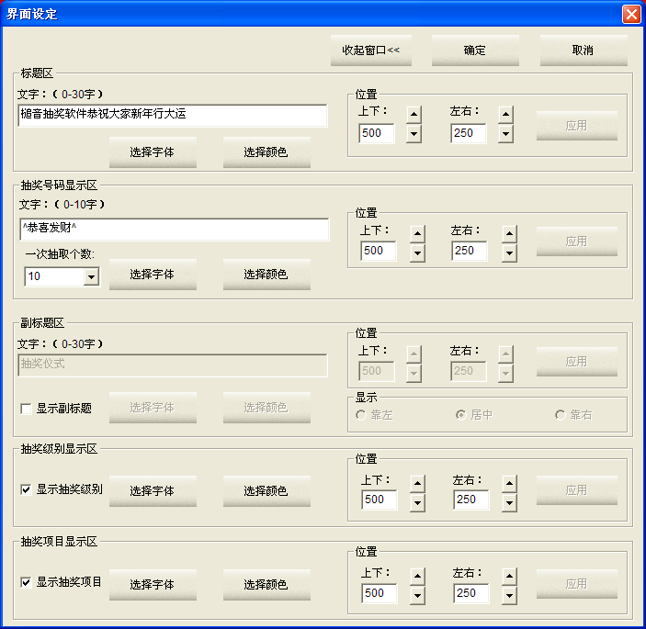
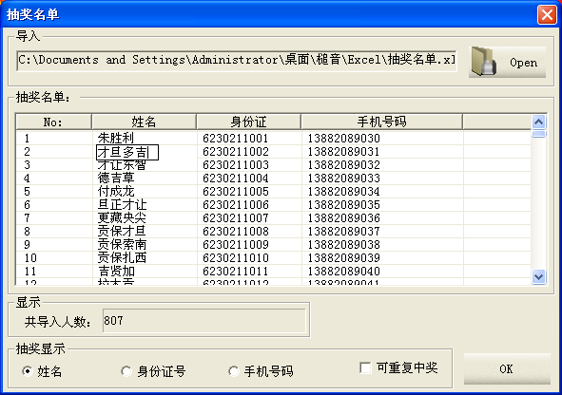
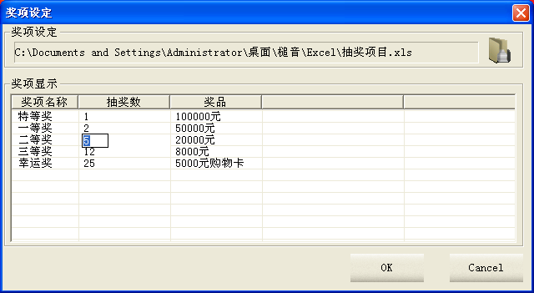
可修改抽奖项目信息
可轻松导入抽奖项目

可修改抽奖人员信息

可轻松导入抽奖名单

显示抽奖名单人数

可采用姓名、身份证、手机号码任何形式抽奖
可选择是否可以重复抽奖

